Energia
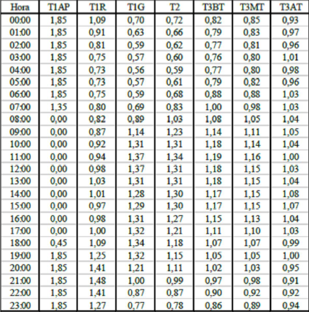
Hora | T1AP | T1R | T1G | T2 | T3BT | T3MT | T3AT
00:00:00 | 1.85 | 1.09 | 0.70 | 0.72 | 0.82 | 0.85 | 0.93
01:00:00 | 1.85 | 0.91 | 0.63 | 0.66 | 0.79 | 0.83 | 0.97
02:00:00 | 1.85 | 0.81 | 0.59 | 0.62 | 0.77 | 0.81 | 0.96
03:00:00 | 1.85 | 0.75 | 0.57 | 0.60 | 0.76 | 0.80 | 1.01
04:00:00 | 1.85 | 0.73 | 0.56 | 0.59 | 0.77 | 0.80 | 0.98
05:00:00 | 1.85 | 0.73 | 0.57 | 0.61 | 0.79 | 0.82 | 0.96
06:00:00 | 1.85 | 0.75 | 0.59 | 0.68 | 0.88 | 0.88 | 1.03
07:00:00 | 1.35 | 0.80 | 0.69 | 0.83 | 1.00 | 0.98 | 1.03
08:00:00 | 0.00 | 0.82 | 0.89 | 1.03 | 1.08 | 1.05 | 1.04
09:00:00 | 0.00 | 0.87 | 1.14 | 1.23 | 1.14 | 1.11 | 1.05
10:00:00 | 0.00 | 0.92 | 1.31 | 1.31 | 1.18 | 1.14 | 1.04
11:00:00 | 0.00 | 0.94 | 1.37 | 1.34 | 1.19 | 1.16 | 1.00
12:00:00 | 0.00 | 0.98 | 1.37 | 1.31 | 1.18 | 1.15 | 1.03
13:00:00 | 0.00 | 1.03 | 1.31 | 1.31 | 1.18 | 1.15 | 1.04
14:00:00 | 0.00 | 1.01 | 1.28 | 1.30 | 1.17 | 1.15 | 1.08
15:00:00 | 0.00 | 0.97 | 1.29 | 1.30 | 1.17 | 1.15 | 1.07
16:00:00 | 0.00 | 0.98 | 1.31 | 1.27 | 1.15 | 1.13 | 1.04
17:00:00 | 0.00 | 1.00 | 1.32 | 1.21 | 1.11 | 1.10 | 1.03
18:00:00 | 0.45 | 1.09 | 1.34 | 1.18 | 1.07 | 1.07 | 0.99
19:00:00 | 1.85 | 1.25 | 1.32 | 1.15 | 1.05 | 1.05 | 1.00
20:00:00 | 1.85 | 1.41 | 1.21 | 1.11 | 1.02 | 1.03 | 0.95
21:00:00 | 1.85 | 1.48 | 1.00 | 0.99 | 0.97 | 0.98 | 0.91
22:00:00 | 1.85 | 1.41 | 0.87 | 0.87 | 0.90 | 0.92 | 0.92
23:00:00 | 1.85 | 1.27 | 0.77 | 0.78 | 0.86 | 0.89 | 0.94

